Trang tính1
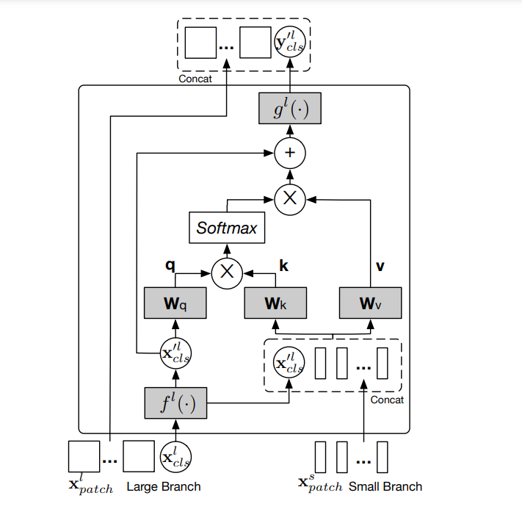
Model \ Res | test accuracy | test-F1-score | Ghi chú | add image of history training (downstream task classification)
VGG19 | 58.6 | 60.2 | Resnet+vgg19
Res-Net50 | 98.4 | 98.1 | Resnet+VGG19
ViT (Pretrain-model) | 97.15 | 97.06 | Sử dụng model pretrain trên bộ imagenet 21k với các nhóm ảnh có xoay gương mặt. Sau đó cho qua 2 lớp Flatten và Dense layer để phù hợp cho bài toán |  | MAE (0.75 mask)
ViT (Cross-Attension) | 97.21 | 97.10 | Sử dụng 2 bộ Patching ảnh khác nhau để giải quyết vấn đề phân loại ảnh khi mặt người nghiêng hay bị che lấp. Khối I: Tương ứng với việc patching ảnh thành nhiều phần để học toàn bộ các đặc trưng trong ảnh. Khối II: Tương ứng với việc patching ảnh thành ít phần (4-6 phần) để học các vùng tương ứng với vùng mắt, mũi, miệng. Tiến hành cho 2 khối Patching trên qua Transformer Encoder và cuối cùng Cross Attention với nhau lấy Query tương ứng với Khối 2 (Học đặc trưng mắt, mũi, miệng) và lấy Key, Value ứng với Khối I để học toàn bộ ảnh
ViT (CNNEncoding) | 97.00 | 97.05 | Sử dụng 1 lớp CNN để trích chọn đặc trưng ảnh như mắt, mũi, miệng sau đó cho qua Dense Layer Positional Embedding. Mục đích là muốn mô hình học các đặc trưng về vị trí trong khi huấn luyện từ đó tăng hiệu suất dự báo |  | MAE (Query face-facial)
VIT + ImageGenerator | 59.60 | 40.20 | "Chiến thuật ImageGenerator không hiệu quả với bài toán, sau khi thực nghiệm bằng cách sinh ảnh được Rotate, Flip để tăng số lượng ảnh huấn luyện thì Model học chậm hơn và có chỉ số đánh giá tệ hơn so với việc sử dụng lớp Data_Augmentation"
ViT (posEncoding) | 98.06 | 98.00 | - Sử dụng position encoding trong quá trình encoder thay vì dùng một layer embedding cho input, nhằm giúp mô hình có hình dung về mối quan thứ tự dữ liệu tốt hơn. - Đóng gói lại khối transformer, từ đó có thể tùy chỉnh dễ dàng kiến trúc của khối mà không sợ ảnh hưởng đến mô hình chung - Finetuning lại các layer cuối để mô hình có đầu ra classification với activation softmax - Có thử nghiệm query trên từng khu vực ảnh nhưng kết quả khá tệ do ảnh ban đầu có nhiều góc độ khác nhau và bị fix cứng khu vực query nên ảnh hưởng đến chất lượng dự đoán rất nhiều, nên thử bỏ việc query thì kết quả tốt hơn với các mô hình ViT được so sánh ở trên, ViT khi sử dụng query trên từng khu vực chỉ đạt được 38.56% ở độ đo f1-score và giá trị này bị hằng sau rất nhiều epoch. |  | VIT-Cross
MAE (0.75% mask - không sử dụng face query) | 85.88 | 85.29 | - Sử dụng MAE để thực hiện task reconstruct image trên bộ data chuẩn bị nhằm mục đích giúp encoder suy diễn được không gian ẩn tốt hơn khi gặp các trường hợp liên quan nhòe ảnh, mất một phần thông tin - Sau khi thực hiện task reconstruct, lấy encoder của MAE và sử dụng cho task classification, sau khi ra feature map sẽ thử nghiệm việc thêm thông tin bằng cách thêm query trên từng vùng chỉ định và so sánh kết quả - với feature map, ta sẽ flatten và đưa qua lớp Dense để được thông tin phù hợp cho đầu ra bài toán. - Mô hình chưa đạt kết quả cao trên f1-score và acc so với các mô hình khác do các nguyên nhân sau: + Chưa đủ dữ liệu training cho task reconstruct, lúc này mô hình chưa học được cách biểu diễn tốt nhất cho không gian ẩn, ngoài ra nhóm đã thử tăng dữ liệu cũng như là tăng batch_size nhưng do giới hạn về RAM, GPU của colab nên việc thử nghiệm này thất bại, nhóm vẫn giữ nguyên và chấp nhận train trên dữ liệu hiện có. + Mask 0.75 có thể gây mất mát thông tin khi suy diễn, nhóm thử giảm xuống 0.5 và thực nghiệm như ô bên dưới. + Việc coi tác vụ này thành một cách transfer learning có thể khiến mô hình có thêm nhiều thông tin đặc trưng có thể tự học được như ViT mà phải phụ thuộc vào cách học MAE (có thể dẫn đến error propagation) + Mô hình có việc validation cao hơn với training là do nó đã có hình dung trước về thông tin dữ liệu, từ đó đưa các ảnh có độ tương tự nhau về nằm gần nhau trong không gian ẩn do đó việc suy luận nhãn trên bộ dữ liệu chưa học được tốt hơn. - Tuy nhiên mô hình cũng tốt lên khi nhóm tăng bộ dữ liệu (thêm bộ affect young-HQ vào), ban đầu chỉ đạt f1-score tầm 71%, điều đó cho ta thấy nếu việc reconstruct mô hình đủ tốt có thể giúp cho tác phân loại đạt kết quả cao và tăng tính suy diễn của mô hình hơn - Cả ViT, MAE đều được đóng gói weights lại và có thể gọi lại để sử dụng để inference mà không cần training lại.
MAE (0.75% mask - sử dụng face query - mô hình chính với yêu cầu bài toán của anh Nam) | 77.09 | 76.96 | - Mô hình theo yêu cầu của đề bài đã được hoàn thiện, một số nhận xét về mô hình này: + Sau khi query qua các lớp multihead-attention, mô hình flatten và qua thêm các lớp MLP để cuối cùng đưa về output nhãn. + Việc sử dụng query key, cố định ảnh hưởng chất lượng của mô hình trong việc suy diễn các mô hình bị nghiêng, xoay (do lúc này key query key cố định đã thay đổi). Trong bộ data để inference, mô hình đã học được đúng trên các tập ảnh có các vùng khuôn mặt theo như câu query và tệ đi so với các vùng không theo query. Đề xuất cải tiến là việc sử dụng các mô hình nhận diện các phần vật thể trong khuôn mặt và tạo ra các query động từ mô hình, như vậy tuy khiến mô hình phức tạp hơn nhưng sẽ giúp căn chỉnh các vị trí đúng trên khuôn mặt) + Mô hình vẫn mang tính chất tốt nhất của MAE trong việc tạo ra không gian ẩn đủ tốt nhưng bộ encoder cần phải training thêm nhiều để việc suy diễn mang tính tốt hơn.
MAE (0.5% mask) | 84.87 | 84.21 | - Thực nghiệm thấy được mask nhỏ hơn chưa chắc tốt hơn, mà khiến cho việc suy diễn của mô hình tệ đi.

 |  |  |  | MAE(0.5%)

 |  |  |  | ViT(pos-encoding)

 |  |  |  | VIT CNN Encoding

 |  |  |  | Image Generator

